信用交易
融资融券市场交易数据统计(2023-02-10)

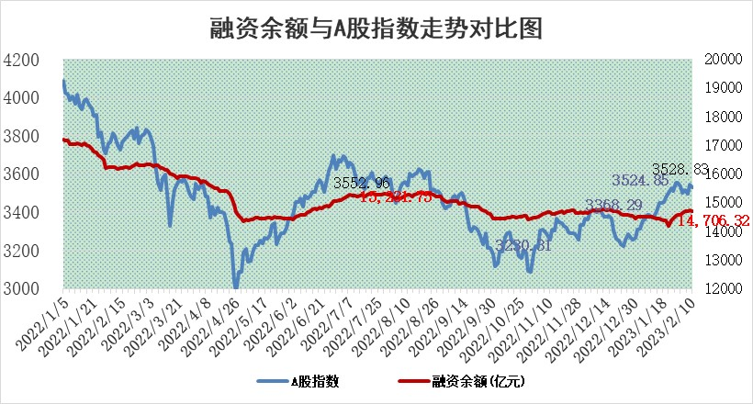
标的证券 | 融资融券余额（亿元） | 融资余额（亿元） | 融券余额（亿元） | 融资买入额（亿元） | 融资融券规模变化（亿元） | 融资余额增幅(‰) | 融券余额增幅(%)
统计数据 | 15,668.43 | 14,706.32 | 962.11 | 673.63 | -35.99 | -1.48 | -1.46

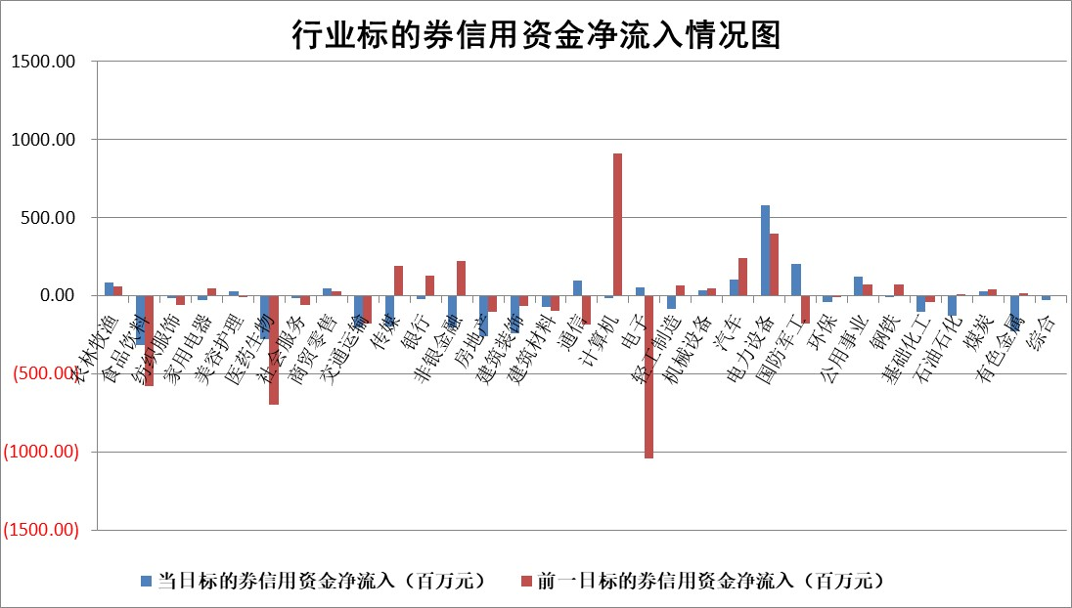

标的基金代码 | 标的基金简称 | 融资余额/市值(%) | 融资余额增幅(%) | 融资买入额/成交金额(%) | （融资余额净增额-融券余额净增额）/市值(‱) | 融券余额降幅(%) | ABS[（融资余额净增额-融券余额净增额）/市值净增额-1](%)
159902 | 华夏中小板ETF | 0.00 | 0.00 | 0.00 | 0.00 | 0.00 | 100.00
159915 | 易方达创业板ETF | 1.36 | -13.97 | 792.44 | -23.02 | -16.87 | 79.73
159919 | 嘉实沪深300ETF | 4.40 | 0.08 | 0.45 | 3.86 | 22.24 | 107.01
159920 | 华夏恒生ETF | 74.73 | 0.38 | 12.66 | 28.74 | 8.38 | 118.57
159922 | 嘉实中证500ETF | 0.50 | 9.00 | 612.43 | -0.22 | -0.99 | 99.42
159925 | 南方沪深300ETF | 0.01 | 0.00 | 0.00 | 0.00 | 0.00 | 100.00
159928 | 消费ETF | 0.78 | -0.66 | 1.67 | -1.50 | -6.27 | 108.08
159934 | 易方达黄金ETF | 461.71 | -0.14 | 39.11 | -63.38 | 0.00 | 3.67
159939 | 全指信息技术ETF | 0.47 | -12.27 | 104.14 | -5.47 | 12.16 | 95.13
159940 | 全指金融地产ETF | 0.16 | -0.54 | 0.01 | -0.09 | 0.00 | 99.59
159995 | 半导体芯片ETF | 1.54 | -4.28 | 94.82 | -5.44 | 9.74 | 90.01
159997 | 天弘中证电子ETF | 1.64 | 0.66 | 5.93 | 1.08 | 0.72 | 101.48
159998 | 天弘中证计算机主题ETF | 0.24 | -5.83 | 0.12 | -1.47 | 0.00 | 99.29
510050 | 华夏上证50ETF | 9.32 | -0.40 | 152.87 | -2.73 | 4.95 | 92.46
510180 | 华安上证180ETF | 0.45 | 0.08 | 0.74 | 0.16 | 9.56 | 100.27
510880 | 华泰柏瑞红利ETF | 0.22 | -1.35 | 0.21 | -0.27 | 74.05 | 101.10
510900 | 易方达恒生H股ETF | 105.11 | -0.02 | 3.74 | -2.49 | 0.00 | 98.71
511010 | 5年期国债ETF | 0.00 | 0.00 | 0.00 | 0.00 | 0.00 | 100.00
511380 | 可转债及可交换债券ETF | 10.34 | -0.78 | 7.11 | -8.14 | 0.00 | 80.70
512000 | 全指证券ETF | 6.13 | 0.31 | 19.39 | 1.43 | -1.26 | 101.56
512010 | 沪深300医药卫生ETF | 3.54 | -2.35 | 43.42 | -7.98 | 2.64 | 79.26
512070 | 沪深300非银ETF | 1.33 | -2.05 | 21.05 | -2.22 | 4.54 | 112.34
512400 | 南方中证申万有色金属ETF | 1.38 | 13.64 | 1.20 | 13.79 | -5.46 | 117.73
512580 | 广发中证环保产业ETF | 0.64 | -17.37 | 0.10 | -12.85 | 1.02 | 80.31
512660 | 国泰中证军工ETF | 2.68 | -1.37 | 11.70 | -2.89 | 2.29 | 95.02
512800 | 华宝中证银行ETF | 16.11 | -0.21 | 0.73 | -3.08 | 1.31 | 118.42
512980 | 广发中证传媒ETF | 1.05 | -4.54 | 154.38 | -8.74 | -170.07 | 74.55
515030 | 华夏中证新能源汽车ETF | 1.91 | -2.40 | 20.25 | -10.63 | -21.00 | 94.43
515050 | 华夏中证5G通信主题ETF | 1.31 | -1.29 | 13.38 | -2.04 | -3.38 | 92.66
515070 | 华夏中证人工智能ETF | 1.51 | 7.36 | 8.10 | 10.38 | 0.00 | 948.42
标的股票比较指标 |  | 融资余额/流通A股市值(%) | 融资余额增幅(%) | 融资买入额/成交金额(%) | （融资余额净增额-融券余额净增额）/流通A股市值(‱) | 融券余额降幅(%) | ABS[（融资余额净增额-融券余额净增额）/流通A股市值净增额-1](%)
前十名标的个股 |  | 仁东控股 | 恒烁股份 | 农业银行 | 杰创智能 | 杭华股份 | 荣信文化
 |  | 莱茵生物 | 中瓷电子 | 上海环境 | 慧博云通 | 普联软件 | 通行宝
 |  | 海兰信 | 瑜欣电子 | 联测科技 | 瑜欣电子 | 山推股份 | 江苏雷利
 |  | 全柴动力 | 新乳业 | 中国国贸 | 亚康股份 | 渤海轮渡 | 科捷智能
 |  | 数码视讯 | 新朋股份 | 包钢股份 | 新朋股份 | 力合微 | 恒辉安防
 |  | 亚通股份 | 鸥玛软件 | 天融信 | 泉峰汽车 | 科瑞技术 | 高凌信息
 |  | 尖峰集团 | 泉峰汽车 | 坤恒顺维 | 罗普特 | 宁波建工 | 保立佳
 |  | 永信至诚 | 康为世纪 | 太平洋 | 东方锆业 | 国新能源 | 寒武纪
 |  | 先惠技术 | 中科蓝讯 | 中国化学 | 万辰生物 | 新时达 | 长春高新
 |  | 中体产业 | 南网能源 | 华神科技 | 剑桥科技 | 赛诺医疗 | 多瑞医药
后十名标的个股 |  | 泽达易盛 | 东鹏饮料 | 中航电测 | 恒烁股份 | 昂立教育 | 万润新能
 |  | 中航机电 | 科捷智能 | 中航电子 | 盛帮股份 | 模塑科技 | 戎美股份
 |  | 岱美股份 | 正海生物 | 哈工智能 | 康众医疗 | 思创医惠 | 博俊科技
 |  | 皇马科技 | 普联软件 | 德马科技 | 新特电气 | 祥生医疗 | 富吉瑞
 |  | 欧派家居 | 江苏雷利 | 昊华科技 | 神思电子 | 一博科技 | 正弦电气
 |  | 中国人寿 | 浩瀚深度 | 香农芯创 | 科捷智能 | 瑞联新材 | 皇氏集团
 |  | 奕瑞科技 | 神思电子 | 泽达易盛 | 霍普股份 | 闽东电力 | 傲农生物 | ;
 |  | 杭叉集团 | 芯能科技 | 中航机电 | 浩瀚深度 | 恒烁股份 | 中触媒
 |  | 中信特钢 | 捷邦科技 | 蓝光发展 | 凯淳股份 | 龙软科技 | 可孚医疗
 |  | 晨光股份 | 康众医疗 | 搜于特 | 安达智能 | 龙佰集团 | 必易微
说明：1.以上普通交易数据和信用交易数据皆以交易日收盘后数据为基准；2.上述标的证券总数据只计算标的证券市场总数据，不包括从标的证券中调出去标的证券数据，所以与交易所公布的总值略有不同； 3.上述行业采用申万一级行业分类；4.以上标的基金和标的个股中比较的6个指标值中：前5个（从左至右）为正向指标，值越大排名越靠前；第6个为逆向指标，值越小，排名越靠前；5.第6个指标中ABS[]表示求绝对值，其主要用于考量信用资金相对净流入对股价相对净变化的贡献程度；6.数据来源：wind，交易所。

 | 证券代码 | 新增融资余额 | 融资买入额 | 融资买入增幅前10
远大智能 | 002689 | 28175353 | 42268582 | 199%
亚太股份 | 002284 | 21555247 | 34242865 | 82%
赛诺医疗 | 688108 | 72122899 | 101076547 | 78%
湖南发展 | 000722 | 66023557 | 137112987 | 75%
柘中股份 | 002346 | 14584119 | 36845980 | 58%
国城矿业 | 000688 | 24683149 | 48240585 | 54%
兆新股份 | 002256 | 1985058 | 4066269 | 52%
凯美特气 | 002549 | 33806472 | 61340055 | 52%
华昌达 | 300278 | 13474542 | 19303225 | 48%
新华联 | 000620 | 27311937 | 39201759 | 43%

 | 证券代码 | 新增融资余额 | 融资买入额 | 融资买入增幅前10
兔宝宝 | 002043 | 73310337 | 89923983 | 334%
捷昌驱动 | 603583 | 26026415 | 31686727 | 262%
湘财股份 | 600095 | 94196837 | 132280449 | 252%
中谷物流 | 603565 | 49103883 | 60098371 | 234%
中青宝 | 300052 | 24215352 | 31377809 | 98%
顾家家居 | 603816 | 138518545 | 188424210 | 78%
喜临门 | 603008 | 31503289 | 48351944 | 77%
财信发展 | 000838 | 10831830 | 17666790 | 74%
苏州银行 | 002966 | 10578096 | 19143736 | 72%
金诚信 | 603979 | 23858538 | 36098133 | 60%

